サンプル写真 (20230703)_ バスバ
Sample1：変形不良 （赤いで囲んでいる所は少し凹んでいる） | Sample2：打痕不良
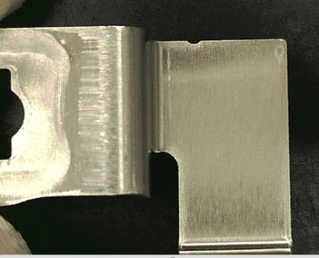 | 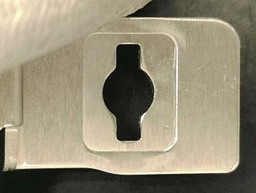
Sample3：打痕不良 | Sample4：良品
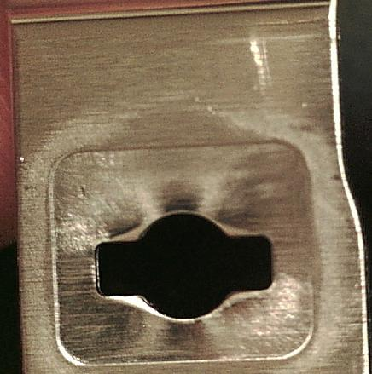 | 良品の為、写真無し
Sample5：良品 | Sample6：変形不良 （赤いで囲んでいる所は少し膨らんでいる）
良品の為、写真無し | 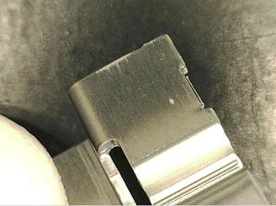
Sample7：打痕不良 | Sample8：良品
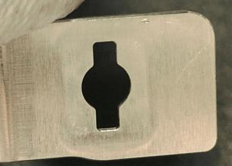 | 良品の為、写真無し
Sample9：良品 | Sample10：良品
良品の為、写真無し | 良品の為、写真無し
Sample11：打痕不良 | Sample12：傷不良
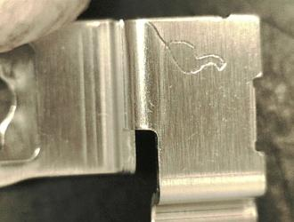 | 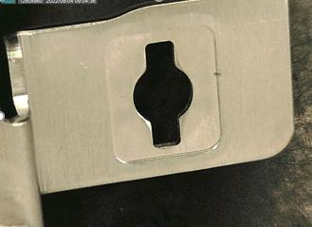
Sample13：付着不良 | Sample14：良品
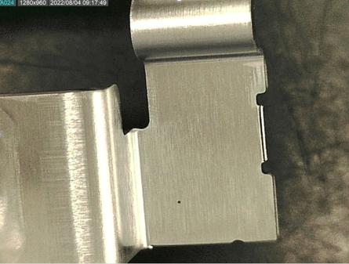 | 良品の為、写真無し
Sample15：良品 | Sample16：付着不良
良品の為、写真無し | 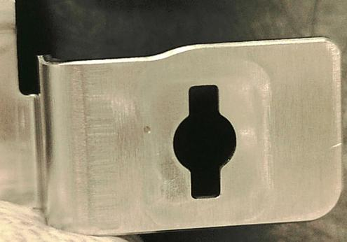
Sample17：ふくらみ不良 | Sample18：良品
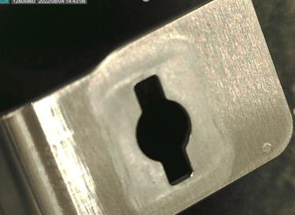 | 良品の為、写真無し
Sample19：傷良品 | Sample20：良品
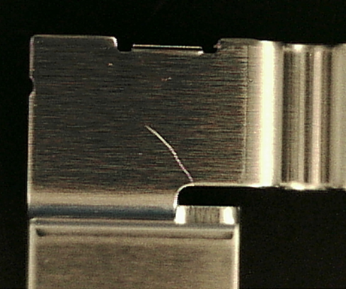 | 良品の為、写真無し
Sample21：良品 | Sample22：打痕不良
良品の為、写真無し | 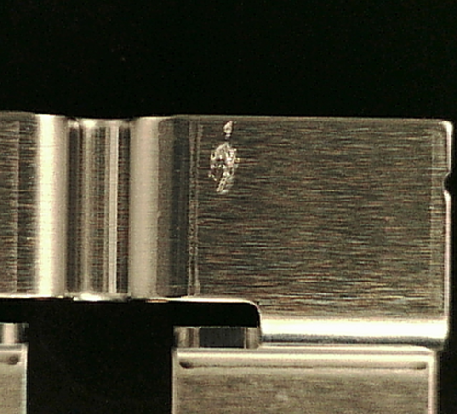
Sample23：良品 | Sample24：付着不良
良品の為、写真無し | 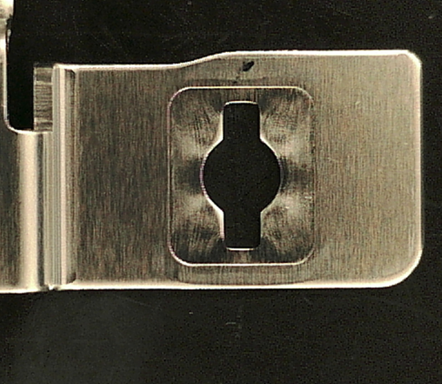
Sample25：良品 | Sample26：傷不良
良品の為、写真無し | 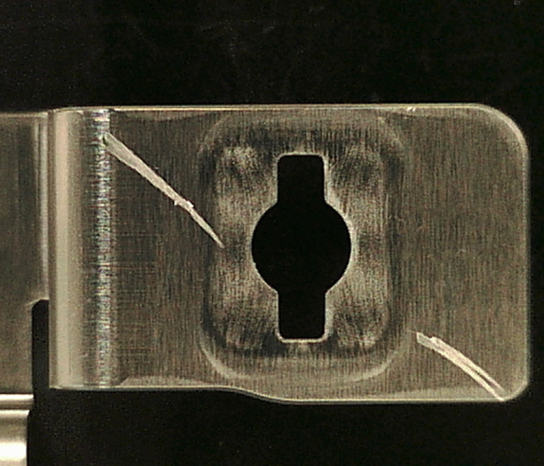
Sample27：良品 | Sample28：良品
良品の為、写真無し | 良品の為、写真無し
Sample29：良品 | Sample30：変形不良
良品の為、写真無し | 